Sheet1
页面 | 时间 | 价格 | 功能点 | 效果说明
首页 |  |  | Tab显示，动店－进店 1、动店：定位地图（移动车可点击,点击要能重新获取点击点的附近的车）； (给定坐标组，按坐标组加载车辆到对应坐标，并以汽车图片为图标，在地图上显示出来，点击汽车图标，进入车辆页面) 2、进店：见下一条 3、快报：商店列表（点击加号，爱心收藏，云的作用是什么） 4、左上角的定位城市只做展示用？
进店 |  |  | 1，进店列表，显示距离最近的10部车，是否需要滚动加载。 2，下拉刷新 3、点击加好弹出云 收藏 缩小。（是否可以多个同时展开） |  | 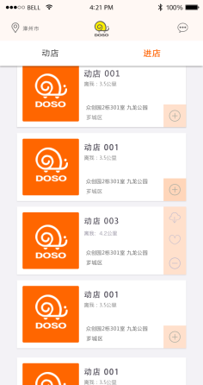
车辆（动店展示） |  |  | 1.轮播（头部） 2.九宫格（图标） 3.区域横向滚动（抢购，本店推荐） 4.其它图片，文字排版 5.扫一扫是否需要实现？ 6.首页是否需要获取定位？
商城分类 |  |  | 1.左边固定分类，右边滚动当前类别商品 2.点击右边购物车图标，添加至购物车，当购物车里有商品时，底部部显示商品数量，价格总计，结算按钮 3.下拉刷新
购物车 |  |  | 改变数量，同时改变价格总计 优惠券和豆豆怎么获取？ 使用优惠券点击事件是什么？ 跳转列表页吗？ 配送方式快递需要后台提供邮费计算? |  | 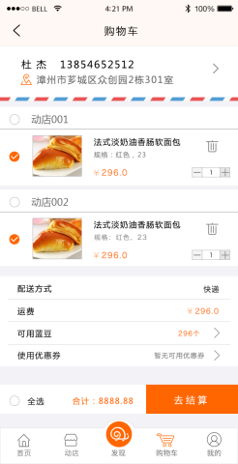
活动列表 |  |  | 1、tab列表加载（上拉刷新）+搜索 2.需要增加历史记录吗？ |  | 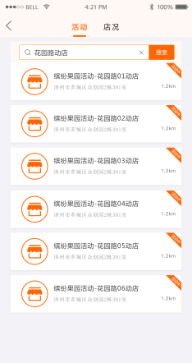
发现页 |  |  | 1、瀑布流列表展示+列表加载； 2、日历筛选列表； 3、发布上传图片（暂时没有这个页面）； |  | 暂时不用做， 底部中间按钮留出来即可
个人中心 |  |  | 界面展示 有哪一些按钮需要预留角标。 |  | 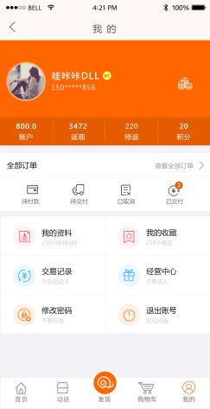
确定框架

